Sheet1
일반건강검진의 경우 확진검사가 필요한건데 2차검진대상자명단이라고 하면 수검자도 헷갈릴것같은데..
확진검사 대상명단으로 따로 나올수 있도록 만들어주실수없나요?

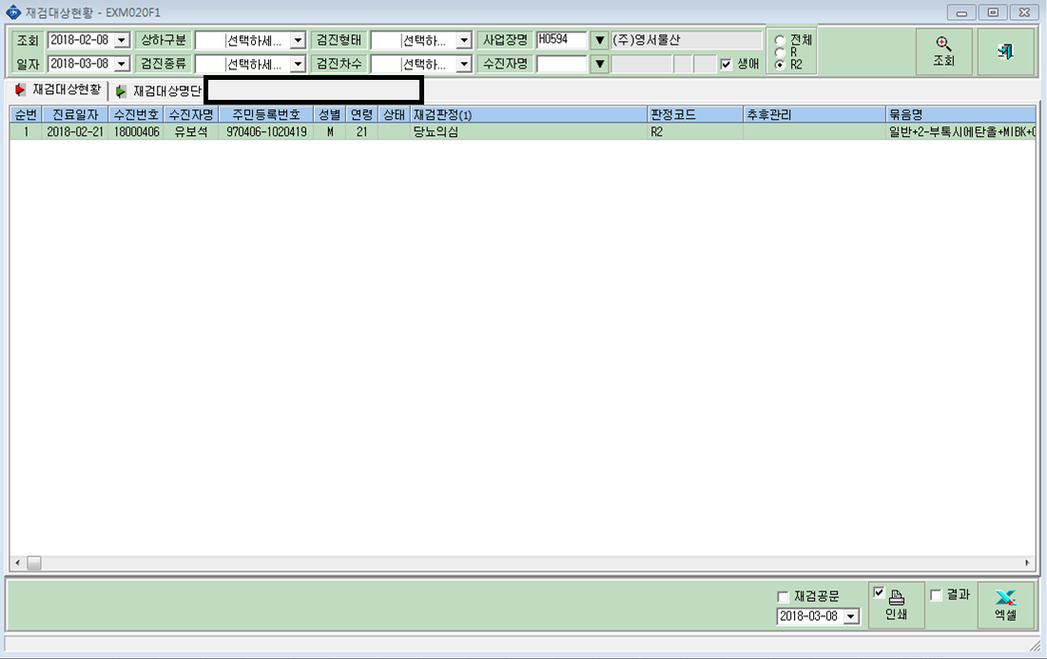

확진검사대상명단

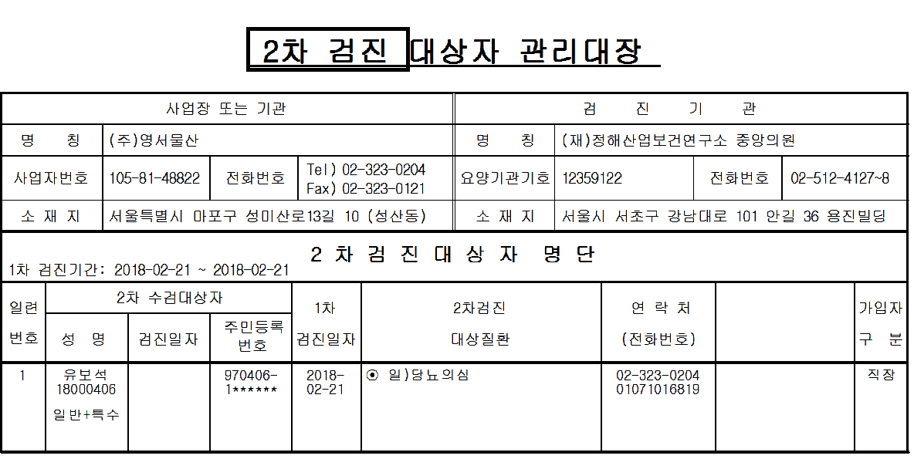

확진 검사

